Sheet1
Questions
Titre de la SAE | Donnez un titre à cette expérience (SAE) que vous allez verbaliser | Projet Thermomètre de bain pour bébé
Description de la SAE | Décrire brièvement le contexte (groupe/ma place dans le groupe…), les objectifs de cette SAE, etc. | L'objectif de ce projet est de créer un thermomètre de bain pour bébé. Ce thermomètre doit répondre à des exigences strictes de température, un seuil froid, un seuil tiède et un seuil chaud. Le thermomètre doit avoir un coût final inférieur à 20 euro TTC.
Objectif de cette présentation | A partir de cette SAE, qu’espérez-vous montrer dans le portfolio ? Aborder la notion de compétences et le rôle du portfolio pour les illustrer… | Compétences techniques, humaines, apprentisage de l'utilisation des machines et des logiciels. A droite se trouve une image du schéma structurel du thermomètre de bain réalisé sur Isis ainsi que le schéma électronique finale réalisé sur Ares | 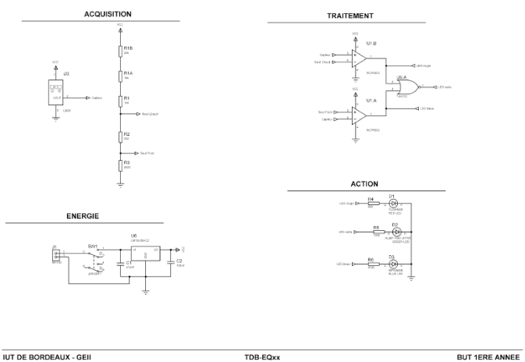 | 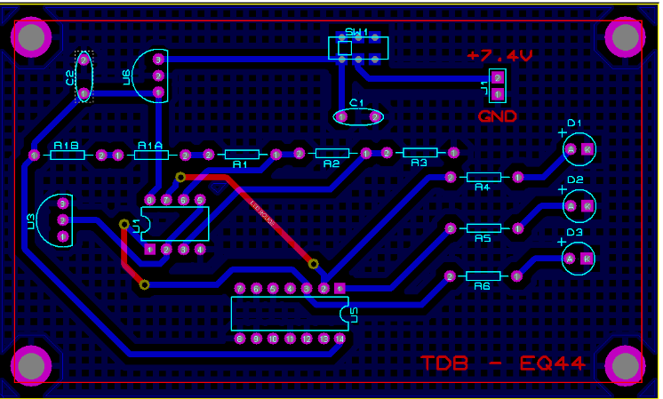
Ce qui m’a plu / déplu | Exprimer ce que vous avez apprécié ou non, et pourquoi. | J'ai adoré réaliser une carte électronique avec les machines et logiciels. Cependant j'ai beaucoup moins apprécié le passage ou il faut rédiger des documents même si j'ai conscience que ce sera une tâche qui me suivra dans toutes ma formation et même plus tard.
Compétences techniques acquises | Lister et expliquer les compétences techniques mobilisées ou développées. Veillez à mettre en avant clairement celles qui sont nouvelles. | J'ai pu appronfondir mes connaissances à propos des logiciels de conceptions de carte électronique comme Isis et Ares. En outre, ce projet m'a également permis d'appronfondir mes connaissances générales en électronique
Compétences transversales acquises | Lister les compétences transversales travaillées (communication, travail en équipe…). | J'ai pu augmenté mes compétences de communications et ai pu mieux m'exprimer à plusieurs personnes. Mon travail en équipe à également été améliorer notament sur la répartition du travail entre coéquipier
Apprentissage du travail en équipe | Quel a été votre rôle ? Comment vous êtes-vous comporté dans l'équipe (plutôt meneur/suiveur/quelle analyse faites-vous du travail en équipe ? Quelle est/a été la place de la coopération ?…) ? Quels ont été les éléments indispensables pour faire fonctionner l'équipe ? Y a t-il eu des dysfonctionnement dans les relations humaines qui nuisent à la réalisation du projet ? | Dès le départ, nous nous sommes bien entendu avec nos camarades de notre équipe de 4 et la communication s'est bien déroulée tous le long du projet sans soucis particulier. J'ai été meneur/suiveur dépendant du moment ou des tâches. Il serait préférable d'avoir une meilleur organisation au niveau de l'équipe car parfois nous perdions beaucoup de temps à cause du fait que nous ne sommes pas organisé.
Difficultés rencontrées et solutions | Quels problèmes ? Comment avez-vous réagi ? Quelles solutions avez-vous (ou l'équipe) trouvé? | Nous avons malheuresement soudé un composant à l'envers et oublié de relier l'alimentation du capteur. Ces deux problèmes ont pu être réglé assez facilement avec l'usage de matériel de déssoudure et d'un fil qu'on a relié de l'alimentation à l'alimentation du capteur.
Ce que je referais / ferais autrement | Avec du recul, que referiez-vous pareil ou différemment ? | Une meilleure organisation serait préférable pour éviter d'envoyer au dernier moment les documents requis à une date donnée ce qui cause un stress inutile.
Compétences du référentiel visées (facultatif) | Mentionner les compétences du référentiel GEII ou d’autres compétences si connues. | C1,C2,C3,C4,V1,V2,G1
Illustration ou exemple (facultatif) | Décrire ou insérer un lien vers une production (schéma, photo, extrait de code…) que vous auriez déposé dans votre portfolio. | Image de la carte électronique finale du thermomètre de bain après fabrication avec simulation du seuil chaud avec une panne de fer à souder pour vérifier le bon fonctionmment de la carte | 